상품제안서
옵타움 핸드크림&섬유향수 선물세트(향랜덤) | 상품코드: S40959

 |  |  |  |  |  |  | 02-713-8555 | www.synergygift.co.kr
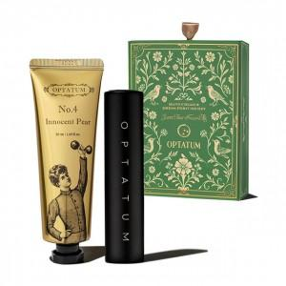

【상세/제작정보】 | <p><span style="font-size: 14pt;">※ 기본수량 미만 발주 진행시 별도 문의 바랍니다.</span></p><p><span style="font-size: 14pt;">※ 운임비 별도 발생 됩니다.</span></p>

【인쇄/포장옵션】 | 레이저, 스티커, 라벨스티커 / 전통문양지

【공급단가】 | 수량 | 20~ | 50~ | 100~ | 300~ | 1,000~
*VAT별도 | 단가 | 17,490원 | 16,540원 | 15,740원 | 15,330원 | 15,060원

【상품 URL】 | https://www.synergygift.co.kr:443/src/goods_detail.php?gdno=40959

